Sheet1
Scene No. | 0
Quest Title | 蛋炒饭午餐
Quest Log | 给莫古送饭
Map No. | 21
 | 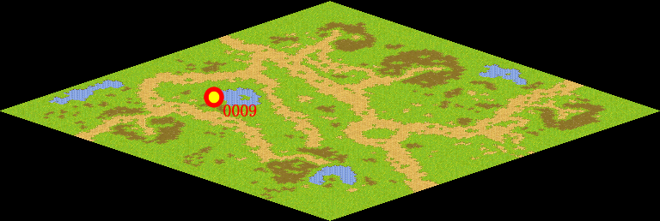
NPC No. | 9
Condition | 完成任务97
Dialog | 麻烦你把我做的蛋炒饭给莫古送去,让他也尝尝。
Select | 1：接受，2：不接受
Result | 1 : Scene 0001, 2 : 关闭对话框

ScriptFile | Qlog-0098-000.scr
 | Q0009-0098-000.scr

